Blatt 1 - cxense_out
 | Ressort | Wir | Wien | GOETHE-Klassifikation
Ressort: |  | Mittelwert: | Mittelwert: | Wir | Wien
television |  | 42.181161905 | 9.0848190476 | B1 | C1
video-gaming |  | 44.7725 | 9.539375 | C1 | C1
food-and-drink |  | 42.247919708 | 9.6033211679 | B1 | C1
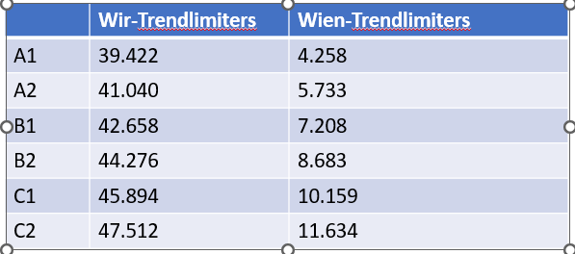
pop-culture |  | 43.921444781 | 9.7360287443 | B2 | C1
...

